CARÁTULA


UNIDAD ACADEMICA COCHABAMBA

 | PLANIFICACIÓN CURRICULAR PARA EL DESARROLLO DE COMPETENCIAS

 | CARRERA | : | INGENIERÍA DE SISTEMAS

 | ASIGNATURA | : | ECONOMÍA PARA INGENIERIA

 | SIGLA | : | LSIS-04 02 19 P2 2

 | CURSO | : | A

 | CICLO DE FORMACION | : | INSTRUMENTAL

 | DOCENTE | : | LIC. MGR. OSCAR ZURITA PEREIRA

 | PERIODO | : | II-2022

 | COCHABAMBA - BOLIVIA

 |  |  |  | VERSION: 2.1 - Enero 2022

ESQM
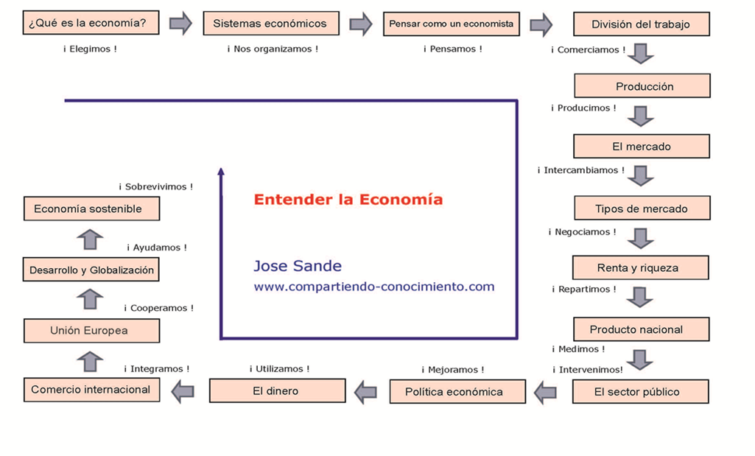
IV. | ESQUEMA GENERAL DE LA SECUENCIA DIDÁCTICA DE LA ASIGNATURA

